Sheet1
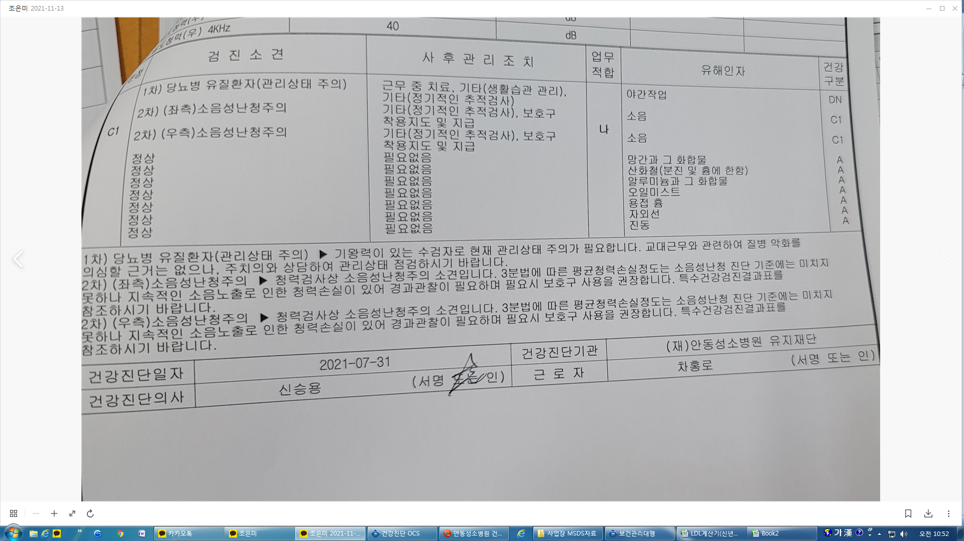
* 특수검진 2차 결과 인쇄시 기존에는 2차 유해인자 외 다른 유해인자에 대해서 1차 결과 같이 출력되었으나 현재는 2차검진 인자에 대해서만 출력됩니다. 2차 결과 출력시 2차 유해인자 외 다른 인자에 대해서도 출력되게 수정 부탁드립니다.

챠트번호(01038590) 성명 차홍로 검진일 : (2차) 21.07.31
< 기존 2차 개인표 출력물> | < 현재 2차 개인표 출력물 >

